Trang_bia
Posts and Telecommunications Institute of Technology |  |  |  |  |  |  | Thiết kế |  | Tài liệu phát triển |  | Tên hệ thống |  | Website bán đồng hồ |  |  |  | Người tạo |  | Thai | Ngày tạo |  | 30/09/2023
 |  |  |  |  |  |  |  |  |  |  |  |  |  |  |  |  | Người cập nhật |  |  | Ngày cập nhật
 |  |  |  |  |  |  |  |  |  |  | Màn hình (ID) |  | manager bill |  | Màn hình (Tên) |  | mang hinh quản lý

 | website bán đồng hồ

 | Version 1.0

 |  |  |  |  |  |  |  |  |  | 1. Mục đích |  |  | 7. Giao diện màn hình
 |  |  |  |  |  |  |  |  |  | 2. Giới hạn hoạt động |  |  | 8. Danh sách hạng mục
 |  |  |  |  |  |  |  |  |  | 3. Giới hạn hệ thống |  |  | 9. Khái quát chức năng
 |  |  |  |  |  |  |  |  |  | 4. Chức năng liên quan |  |  | 10. Xử lý chi tiết
 |  |  |  |  |  |  |  |  |  | 5. Không bao gồm
 |  |  |  |  |  |  |  |  |  | 6. Sơ đồ

Posts and Telecommunications Institute of Technology |  |  |  |  |  |  | Thiết kế |  | Tài liệu phát triển |  | Tên hệ thống |  | Website bán đồng hồ |  |  |  | Người tạo |  | Thái | Ngày tạo |  | 30/09/2023
 |  |  |  |  |  |  |  |  |  |  |  |  |  |  |  |  | Người cập nhật |  |  | Ngày cập nhật
 |  |  |  |  |  |  |  |  |  |  | Màn hình (ID) |  | manager bill |  | Màn hình (Tên) |  | màng hình quản lý

 | Lịch sử chỉnh sửa

 | Ver |  | Ngày cập nhật |  |  | Nội dung cập nhật |  |  |  |  |  |  | Người cập nhật
 |  |  |  |  |  |  |  |  |  |  |  |  |  | Ngày duyệt |  | Người duyệt |  | Ngày duyệt |  |  | Người duyệt
 | 1 |  | 30/9/2023 |  |  | Tạo mới |  |  |  |  |  |  | Thái

Posts and Telecommunications Institute of Technology |  |  |  |  |  |  | Thiết kế |  | Tài liệu phát triển |  | Tên hệ thống |  | Website bán đồng hồ |  |  |  | Người tạo |  | Thái | Ngày tạo |  | 1/10/2018
 |  |  |  |  |  |  |  |  |  |  |  |  |  |  |  |  | Người cập nhật |  |  | Ngày cập nhật
 |  |  |  |  |  |  |  |  |  |  | Màn hình (ID) |  | manager bill |  | Màn hình (Tên) |  | màng hình quản lý

 | 1. Mục đích
 |  | - Dùng để thêm sản phảm
 |  | - Người sử dụng nhập thôn tin sản phẩm
 |  | - Sau khi nhấn thêm sản phảm, trường hợp phát sinh lỗi thì hiển thị thông báo lỗi, ngược lại di chuyển đến màn hình chính

 | 2. Giới hạn hoạt động
 |  | Không có

 | 3. Giới hạn hệ thống
 |  | Không có

 | 4. Chức năng liên quan
 |  | Không có

 | 5. Không bao gồm
 |  | Không có

Posts and Telecommunications Institute of Technology |  |  |  |  |  |  | Thiết kế |  | Tài liệu phát triển |  | Tên hệ thống |  | Website bán đồng hồ |  |  |  | Người tạo |  | Thái | Ngày tạo |  | 30/09/2023
 |  |  |  |  |  |  |  |  |  |  |  |  |  |  |  |  | Người cập nhật |  |  | Ngày cập nhật
 |  |  |  |  |  |  |  |  |  |  | Màn hình (ID) |  | manager bill |  | Màn hình (Tên) |  | màng hình quản lý

Màn hình Login
 | 6. Sơ đồ

Khởi động
hệ thống

màn hình chính

User
Product
bill

 | Table

 |  |  | № | Loại | Tên |  |  |  |  |  | I/O | Ghi chú
 |  |  | 1 | M | User |  |  | Table quản lý user |  |  | O
 |  |  | 2 | M | Product |  |  | Table danh sách sản phảm |  |  | I/O
 |  |  | 4 | M | bill |  |  | Table bill |  |  | I/O
 |  |  | 5
 |  |  | 6
 |  |  | 7
 |  |  | 8
 |  |  | 9
 |  |  | 10

 |  |  |  | ※ Loại (M: Master / T: Transaction table / Ⅰ: INI file / W: work table / V: view / S: stored procedures / L: SQL loader / F: file)

Thiet_ke
Posts and Telecommunications Institute of Technology |  |  |  | Thiết kế |  |  |  | Tài liệu phát triển |  |  |  | Tên hệ thống |  |  |  | Website bán đồng hồ |  |  | Người tạo | Thái | Ngày tạo | 30/09/2023
 |  |  |  |  |  |  |  |  |  |  |  |  |  |  |  |  |  |  | Người cập nhật |  | Ngày cập nhật
 |  |  |  |  |  |  |  |  |  |  |  | Màn hình (ID) |  |  |  | manager bill |  | Màn hình (Tên) | Màn hình quản lý

 | 7. Giao diện màn hình
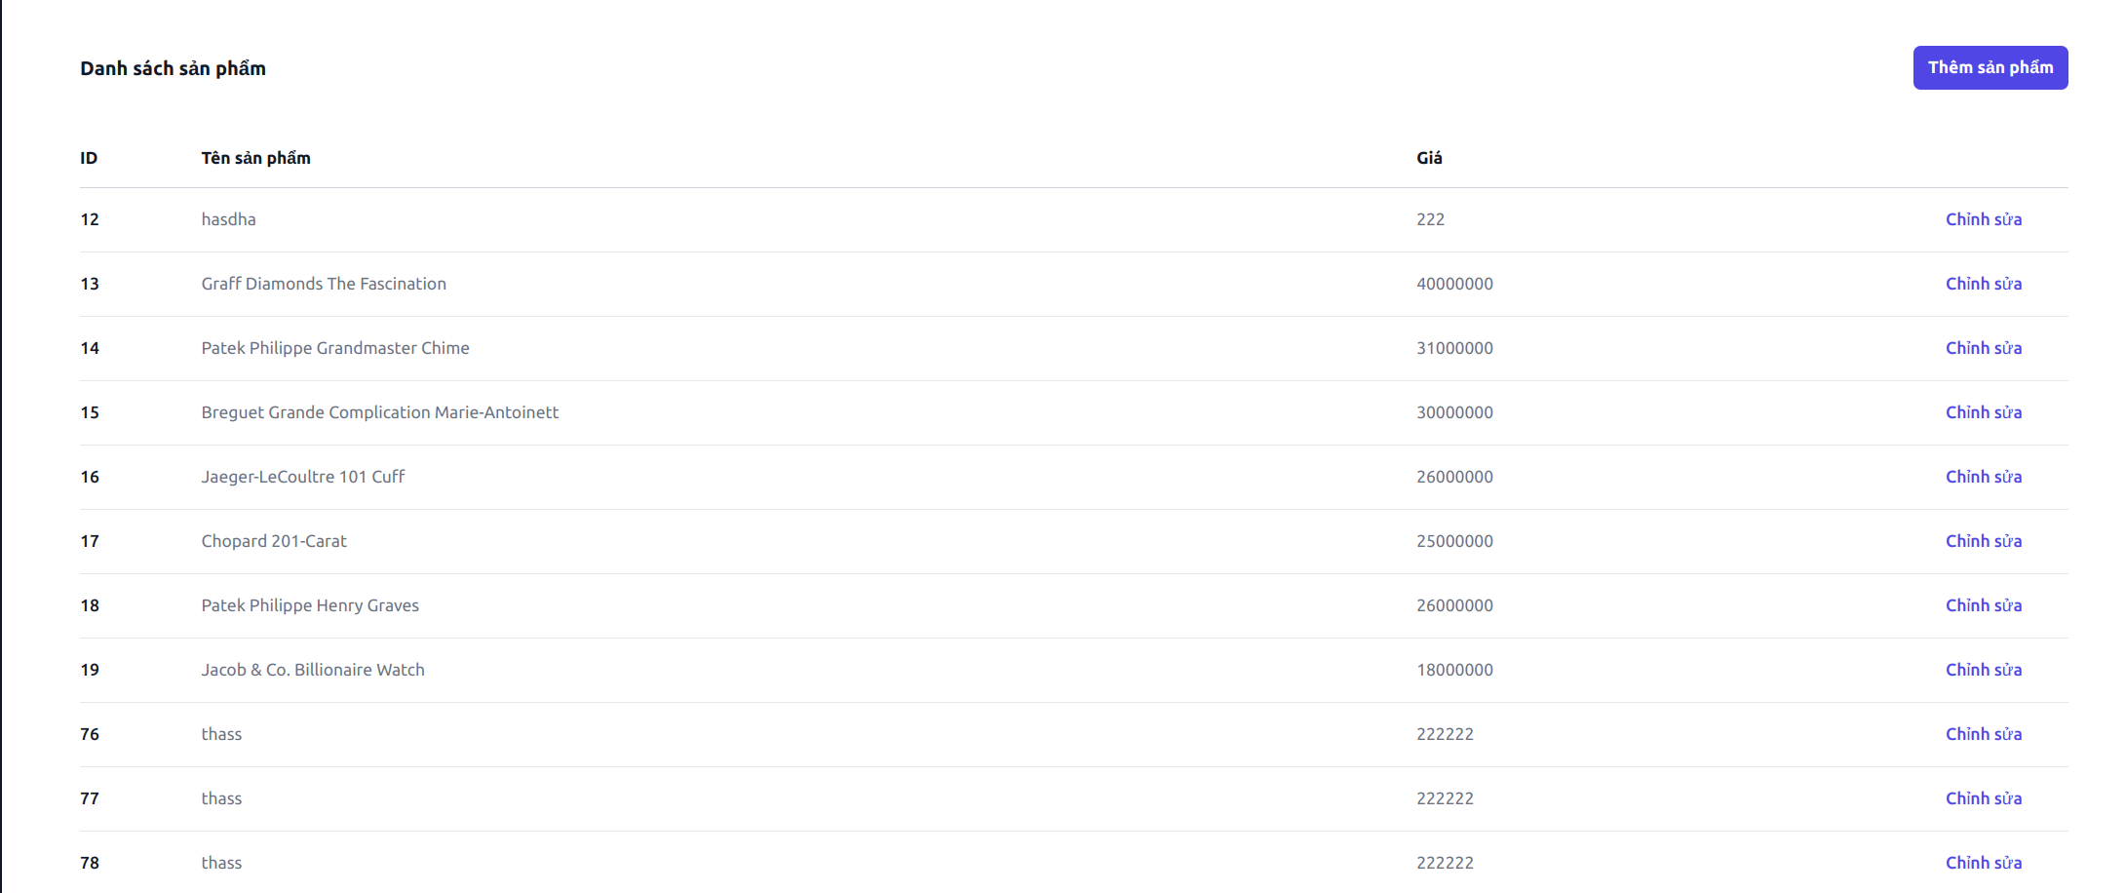

Posts and Telecommunications Institute of Technology |  |  |  | Thiết kế |  |  |  | Tài liệu phát triển |  |  |  | Tên hệ thống |  |  |  | Website bán đồng hồ |  |  | Người tạo | Thái | Ngày tạo | 30/09/2023
 |  |  |  |  |  |  |  |  |  |  |  |  |  |  |  |  |  |  | Người cập nhật |  | Ngày cập nhật
 |  |  |  |  |  |  |  |  |  |  |  | Màn hình (ID) |  |  |  | manager bill |  | Màn hình (Tên) | Màn hình quản lý

 | 8. Danh sách hạng mục

 |  | [Vùng nhập]
 |  | № | Tên hạng mục | Loại dữ liệu |  | Độ dài |  |  | Bắt buộc |  | I/O | Control |  |  | Format |  | Ghi chú
 |  | 1 | ID |  | Number |  |  |  |  |  | Out |  | TextView
 |  | 2 | tên sản phẩm |  | String |  |  |  |  |  | Out |  | TextView
 |  | 3 | giá |  | Number |  |  |  |  |  | Out |  | TextView

 |  | [Vùng nút]
 |  | № | Tên hạng mục |  |  | Control |  |  |  |  |  |  |  | Ghi chú
 |  | 1 | Chỉnh sửa |  |  | Button
 |  | 2 | Thêm sản phẩm |  |  | a

 |  | [Vùng hiển thị cố định]
 |  | № | Tên hạng mục |  |  | Control |  |  |  | Nội dung hiển thị |  |  |  |  |  |  |  | Ý nghĩa
 |  | 1 | danh sách sản phảm
 |  | 2 | ID
 |  | 3 | tên sản phẩm
 |  | 4 | Giá

Posts and Telecommunications Institute of Technology |  |  |  | Thiết kế |  |  |  | Tài liệu phát triển |  |  |  | Tên hệ thống |  |  |  | Website bán đồng hồ |  |  | Người tạo | Thái | Ngày tạo | 30/09/2023
 |  |  |  |  |  |  |  |  |  |  |  |  |  |  |  |  |  |  | Người cập nhật |  | Ngày cập nhật
 |  |  |  |  |  |  |  |  |  |  |  | Màn hình (ID) |  |  |  | manager bill |  | Màn hình (Tên) | Màn hình quản lý

 | 9. Khái quát chức năng
 |  | (1) Hiển thị ban đầu
 |  |  | 1. Hiển thị màn hình ở trạng thái ban đầu

 |  | (2) Xử lý chỉnh sửa đơn hàng
 |  |  | Hiển thị form để người dùng nhập thông tin thêm sản phảm

Posts and Telecommunications Institute of Technology |  |  |  | Thiết kế |  |  |  | Tài liệu phát triển |  |  |  | Tên hệ thống |  |  |  | Website bán đồng hồ |  |  | Người tạo | Thái | Ngày tạo | 30/09/2023
 |  |  |  |  |  |  |  |  |  |  |  |  |  |  |  |  |  |  | Người cập nhật |  | Ngày cập nhật
 |  |  |  |  |  |  |  |  |  |  |  | Màn hình (ID) |  |  |  | edit product |  | Màn hình (Tên) | Màn hình đăng nhập

 | 10. Xử lý chi tiết
 |  | (1) Hiển thị ban đầu
 |  |  | 1. Thực hiện khởi tạo màn hình ban đầu

 |  | [Vùng nhập]
 |  | № | Tên hạng mục | Loại dữ liệu |  | Độ dài |  |  | Bắt buộc |  | I/O | Control |  |  | Format |  | Ghi chú
 |  | 1 | ID |  | Number |  |  |  |  |  | Out |  | TextView
 |  | 2 | tên sản phẩm |  | String |  |  |  |  |  | Out |  | TextView
 |  | 3 | giá |  | Number |  |  |  |  |  | Out |  | TextView

 |  | [Vùng nút]
 |  | № | Tên hạng mục |  |  | Control |  |  |  |  |  |  |  | Ghi chú
 |  | 1 | Chỉnh sửa |  |  | Button
 |  | 2 | Thêm sản phẩm |  |  | a

 |  | [Vùng hiển thị cố định]
 |  | № | Tên hạng mục |  |  | Control |  |  |  | Nội dung hiển thị |  |  |  |  |  |  |  | Ý nghĩa
 |  | 1 | danh sách sản phảm |  |  |  | TextView
 |  | 2 | ID |  |  |  | TextView
 |  | 3 | tên sản phẩm |  |  |  | TextView
 |  | 4 | Giá |  |  |  | TextView

 |  |  | (2) Xử lý thêm sản phẩm

 |  |  | (3) Xử lý sửa sản phẩm

 |  |  | (4) Xử lý xóa sản phẩm

chitiet2
Posts and Telecommunications Institute of Technology |  |  |  |  |  | Thiết kế |  |  | Tài liệu phát triển | Tên hệ thống |  |  | Website bán đồng hồ |  |  | Người tạo | Thái | Ngày tạo | 30/09/2023
 |  |  |  |  |  |  |  |  |  |  |  |  |  |  |  | Người cập nhật |  | Ngày cập nhật
 |  |  |  |  |  |  |  |  |  | Màn hình (ID) |  |  | show product | Màn hình (Tên) |  | Màn hình quản lý sản phẩm

 | 10. Xử lý chi tiết
 | (2) Xử lý thêm sản phẩm
 |  | 1. nhấn vào nút thêm sản phảm
 |  | 2. hiện form thêm sản phẩm
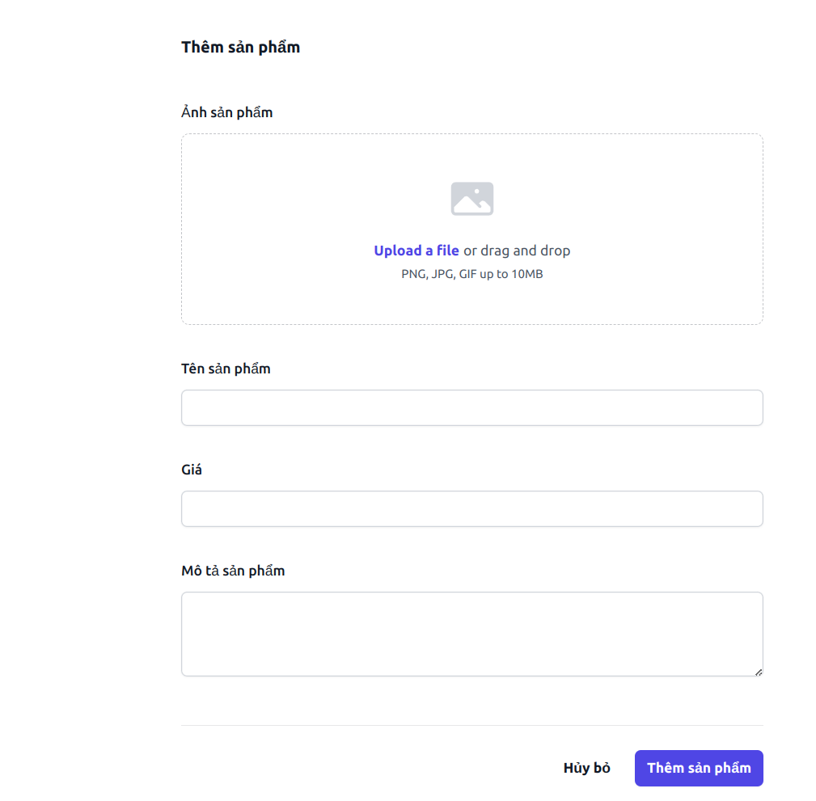

 |  | 2. Xử lý check
 |  |  | a. Check hạng mục
 |  |  | № | Tên hạng mục |  |  |  | Nội dung check |  |  |  |  |  |  | Message
 |  |  | 1 | tên sản phảm |  |  |  | Trường hợp chưa nhập, báo lỗi |  |  |  |  |  |  | "empty_name_product_err"
 |  |  | 2 | image |  |  |  | Trường hợp chưa nhập, báo lỗi |  |  |  |  |  |  | "empty_image_product_err"
 |  |  | 3 | giá sản phảm |  |  |  | Trường hợp chưa nhập, báo lỗi |  |  |  |  |  |  | "empty_price_product_err"
 |  |  | 4 | image |  |  |  | trưởng hợp image có kích thước lơn hơn 5mb, thông báo lỗi |  |  |  |  |  |  | “invalid_file_size_product_err”
 |  |  | 5 | image |  |  |  | trường hợp file tải liên không phải image, thông báo lỗi |  |  |  |  |  |  | “invalid_file_size_product_err”
 |  |  | 6 | giá sản phảm |  |  |  | nhập dạng chữ, thông báo lỗi |  |  |  |  |  |  | “invalid_price_product_err”
 |  |  | 7

 |  | 3. Xử lý thêm sản phẩm
 |  |  | Đối tượng |  |  |  | Truy xuất
 |  |  | Product |  |  |  |  | name.values |  |  | ＝ | [Vùng nhập].values
 |  |  |  |  |  |  |  | price.values |  |  | ＝ | [Vùng nhập].values
 |  |  |  |  |  |  |  | image.values |  |  | ＝ | [Vùng nhập].values
 |  |  |  |  |  |  |  | description.values |  |  | ＝ | [Vùng nhập].values

 |  |  | Thông báo |  | Trường hợp |  |  |  |  |  |  |  |  |  | Message Code
 |  |  | SUCCESS |  | Thông báo nhập thêm thành công |  |  |  |  |  |  |  |  |  | ADD_PRODUCT_SUCCESS
 |  |  | FAIL |  | thông báo lỗi |  |  |  |  |  |  |  |  |  | ADD_PRODUCT_FAIL

chitiet4
Posts and Telecommunications Institute of Technology |  |  |  |  |  |  | Thiết kế |  |  | Tài liệu phát triển | Tên hệ thống |  |  | Website bán đồng hồ |  |  | Người tạo | Thái | Ngày tạo | 29/9/2023
 |  |  |  |  |  |  |  |  |  |  |  |  |  |  |  |  | Người cập nhật |  | Ngày cập nhật
 |  |  |  |  |  |  |  |  |  |  | Màn hình (ID) |  |  | show product | Màn hình (Tên) |  | Quản lý sản phảm

 | 10. Xử lý chi tiết
 |  | (3) Xử lý sửa sản phảm
 |  | 1. Nhấn vào xóa sản phảm
 |  | 2. Hiện bản form cập nhập thông tin sản phẩm
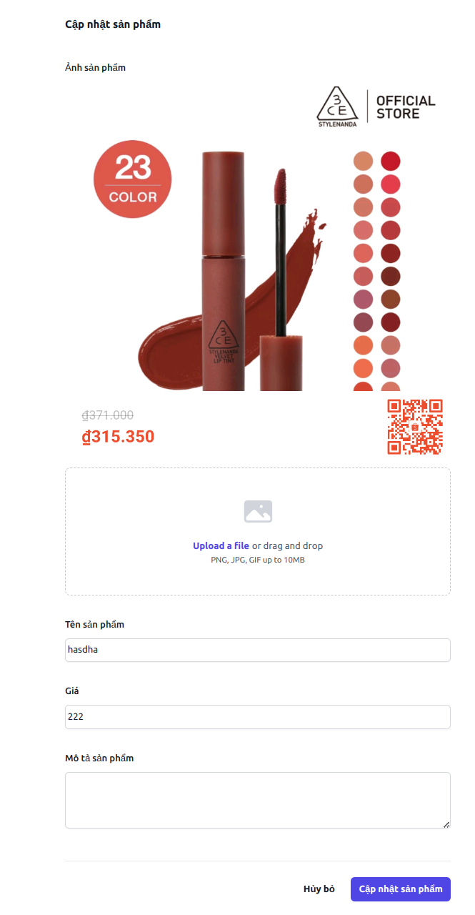

 |  |  | 3 . Xử lý check
 |  |  |  | a. Check hạng mục
 |  |  |  | № | Tên hạng mục |  |  |  | Nội dung check |  |  |  |  |  |  | Message
 |  |  |  | 1 | tên sản phảm |  |  |  | Trường hợp chưa nhập, báo lỗi |  |  |  |  |  |  | "empty_name_product_err"
 |  |  |  | 2 | image |  |  |  | Trường hợp chưa nhập, báo lỗi |  |  |  |  |  |  | "empty_image_product_err"
 |  |  |  | 3 | giá sản phảm |  |  |  | Trường hợp chưa nhập, báo lỗi |  |  |  |  |  |  | "empty_price_product_err"
 |  |  |  | 4 | image |  |  |  | trưởng hợp image có kích thước lơn hơn 5mb, thông báo lỗi |  |  |  |  |  |  | “invalid_file_size_product_err”
 |  |  |  | 5 | image |  |  |  | trường hợp file tải liên không phải image, thông báo lỗi |  |  |  |  |  |  | “invalid_file_size_product_err”
 |  |  |  | 6 | giá sản phảm |  |  |  | nhập dạng chữ, thông báo lỗi |  |  |  |  |  |  | “invalid_price_product_err”
 |  |  |  | 7

 |  |  | 4. Xử lý thêm sản phẩm
 |  |  |  | Đối tượng |  |  |  | Truy xuất
 |  |  |  | Product |  |  |  |  | name.values |  |  | ＝ | [Vùng nhập].values
 |  |  |  |  |  |  |  |  | price.values |  |  | ＝ | [Vùng nhập].values
 |  |  |  |  |  |  |  |  | image.values |  |  | ＝ | [Vùng nhập].values
 |  |  |  |  |  |  |  |  | description.values |  |  | ＝ | [Vùng nhập].values

 |  |  |  | Thông báo |  | Trường hợp |  |  |  |  |  |  |  |  |  | Message Code
 |  |  |  | SUCCESS |  | Thông báo nhập thêm thành công |  |  |  |  |  |  |  |  |  | UPDATE_PRODUCT_SUCCESS
 |  |  |  | FAIL |  | thông báo lỗi |  |  |  |  |  |  |  |  |  | UPDATE_PRODUCT_FAIL

